舆情采集记录模板
舆情采集记录表（每条内容一行）
只记录公开内容。批评、质疑、投诉和维权属于公众意见，不等同于违法信息。政府新闻稿标记为“官方信息”，不得直接作为公众正面舆情。同一原始内容多平台转载只保留一条主记录；不同平台评论可分别记录并关联主记录。
数据编号 | 采集日期 | 发布时间 | 采集人编号 | 采集人姓名 | 平台/网站 | 账号/栏目名称 | 来源类型 | 评论者/涉及地区 | 信息来源地区 | 语言 | 检索关键词 | 标题/话题 | 内容摘要 | 公众原始意见摘录 | 原始链接 | 截图证据（已嵌入） | 点赞量 | 评论量 | 转发量 | 关联度 | 意见类型 | 具体议题 | 是否待核实 | 风险等级 | 复核人 | 复核结果
2026-08-06-11-001 | 2026-08-06 | 评论显示“2月前”（具体日期待核） | 11 | 李梦颖 | 抖音 | 五菱宏光三挡起步如何操作 | 公众评论 | 云南 | 新疆生产建设兵团第五师 | 汉语 | 中华人民共和国民族团结进步促进法 | 《中华人民共和国民族团结进步促进法》这五条重点和你我相关 | 母帖发布于2026-07-16；公众在抖音相关内容下发表意见。 | 我是一个回族😂 证照基本已经听的疲倦了！给国家点赞！！ | https://v.douyin.com/BgWA2HKnRL8/ | 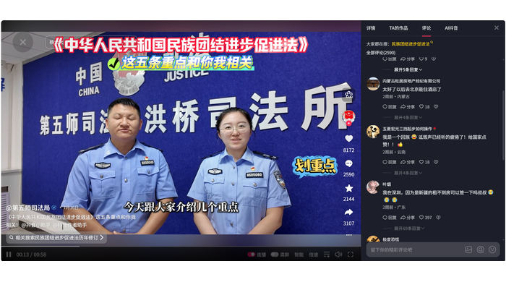 | 0 | 0 | 0 | 时间待核/暂不计入 | 支持认可 | 法律出台与平等保障 | 是 | 中 | 李梦颖 | 最终统计处理：母帖发布时间为2026-07-16，但评论仅显示“2月前”，与2026-08-06采集时间无法相互验证。现有截图不能证明评论发布于2026-07-01—2026-08-05监测窗口内，因此暂不计入最终有效统计。语义分类保留为“支持认可”仅供后续复核参考。
LMY-002 | 2026-08-06 | 评论显示“2月前”（具体日期待核） | 11 | 李梦颖 | 抖音 | 西幼 | 公众评论 | 云南 | 新疆生产建设兵团第五师 | 汉语 | 中华人民共和国民族团结进步促进法 | 《中华人民共和国民族团结进步促进法》这五条重点和你我相关 | 母帖发布于2026-07-16；公众在抖音相关内容下发表意见。 | 不止，很多岗位都歧视少数民族的😊 | https://v.douyin.com/BgWA2HKnRL8/ | 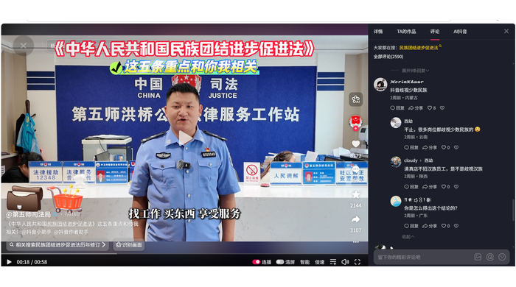 | 0 | 0 | 0 | 时间待核/暂不计入 | 投诉维权 | 就业招聘歧视 | 是 | 中 | 李梦颖 | 最终统计处理：母帖发布时间为2026-07-16，但评论仅显示“2月前”，与2026-08-06采集时间无法相互验证。现有截图不能证明评论发布于2026-07-01—2026-08-05监测窗口内，因此暂不计入最终有效统计。语义分类保留为“投诉维权”仅供后续复核参考。
LMY-003 | 2026-08-06 | 评论显示“2月前”（具体日期待核） | 11 | 李梦颖 | 抖音 | 阿伊莎穆伊 | 公众评论 | 云南 | 新疆生产建设兵团第五师 | 汉语 | 中华人民共和国民族团结进步促进法 | 《中华人民共和国民族团结进步促进法》这五条重点和你我相关 | 母帖发布于2026-07-16；公众在抖音相关内容下发表意见。 | 太好了，回族经常被歧视😭 | https://v.douyin.com/BgWA2HKnRL8/ | 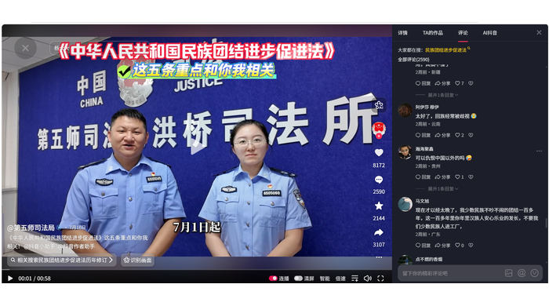 | 0 | 0 | 0 | 时间待核/暂不计入 | 支持认可 | 日常歧视与平等保障 | 是 | 中 | 李梦颖 | 最终统计处理：母帖发布时间为2026-07-16，但评论仅显示“2月前”，与2026-08-06采集时间无法相互验证。现有截图不能证明评论发布于2026-07-01—2026-08-05监测窗口内，因此暂不计入最终有效统计。语义分类保留为“支持认可”仅供后续复核参考。
LMY-004 | 2026-08-06 | 评论显示“2月前”（具体日期待核） | 11 | 李梦颖 | 抖音 | 小酸奶 | 公众评论 | 云南 | 新疆生产建设兵团第五师 | 汉语 | 中华人民共和国民族团结进步促进法 | 《中华人民共和国民族团结进步促进法》这五条重点和你我相关 | 母帖发布于2026-07-16；公众在抖音相关内容下发表意见。 | 在云南，他们都骂我们苗子，给可以抓一哈😡😡😡，他们自以为是自以为很清高，哈哈莫名其妙骂我们 | https://v.douyin.com/BgWA2HKnRL8/ | 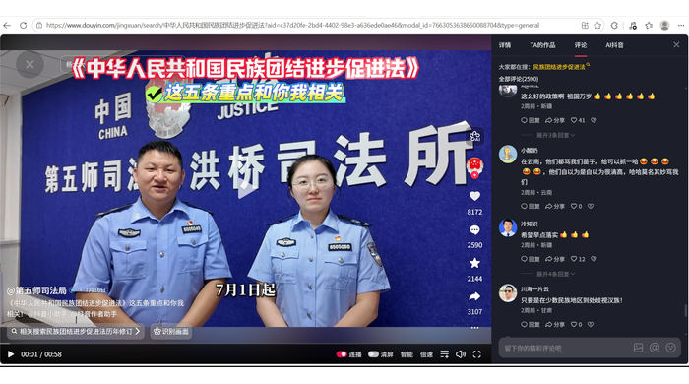 | 0 | 0 | 0 | 时间待核/暂不计入 | 投诉维权 | 民族称谓与侮辱 | 是 | 中 | 李梦颖 | 最终统计处理：母帖发布时间为2026-07-16，但评论仅显示“2月前”，与2026-08-06采集时间无法相互验证。现有截图不能证明评论发布于2026-07-01—2026-08-05监测窗口内，因此暂不计入最终有效统计。语义分类保留为“投诉维权”仅供后续复核参考。
LMY-005 | 2026-08-06 | 评论显示“2月前”（具体日期待核） | 11 | 李梦颖 | 抖音 | 冷知识 | 公众评论 | 新疆 | 新疆生产建设兵团第五师 | 汉语 | 中华人民共和国民族团结进步促进法 | 《中华人民共和国民族团结进步促进法》这五条重点和你我相关 | 母帖发布于2026-07-16；公众在抖音相关内容下发表意见。 | 希望早点落实👍👍👍 | https://v.douyin.com/BgWA2HKnRL8/ |  | 0 | 0 | 0 | 时间待核/暂不计入 | 支持认可 | 实施期待 | 是 | 中 | 李梦颖 | 最终统计处理：母帖发布时间为2026-07-16，但评论仅显示“2月前”，与2026-08-06采集时间无法相互验证。现有截图不能证明评论发布于2026-07-01—2026-08-05监测窗口内，因此暂不计入最终有效统计。语义分类保留为“支持认可”仅供后续复核参考。
LMY-006 | 2026-08-06 | 评论显示“2月前”（具体日期待核） | 11 | 李梦颖 | 抖音 | 阿牛 | 公众评论 | 云南 | 新疆生产建设兵团第五师 | 汉语 | 中华人民共和国民族团结进步促进法 | 《中华人民共和国民族团结进步促进法》这五条重点和你我相关 | 母帖发布于2026-07-16；公众在抖音相关内容下发表意见。 | 请问怎么举报？打什么电话举报？省得经常有人歧视我们回族，叫我们滚回阿拉伯去，我们是中国的回族，是热爱祖国的回族 | https://v.douyin.com/BgWA2HKnRL8/ | 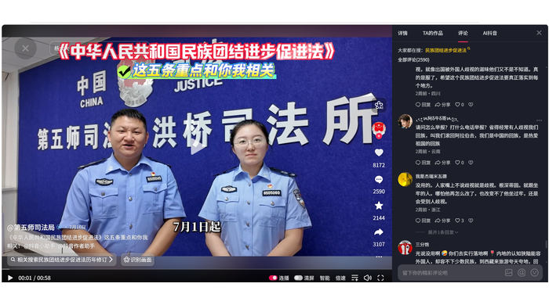 | 0 | 0 | 0 | 时间待核/暂不计入 | 咨询疑问 | 举报渠道与民族歧视 | 是 | 中 | 李梦颖 | 最终统计处理：母帖发布时间为2026-07-16，但评论仅显示“2月前”，与2026-08-06采集时间无法相互验证。现有截图不能证明评论发布于2026-07-01—2026-08-05监测窗口内，因此暂不计入最终有效统计。语义分类保留为“咨询疑问”仅供后续复核参考。
LMY-007 | 2026-08-06 | 评论显示“2月前”（具体日期待核） | 11 | 李梦颖 | 抖音 | 雨路 | 公众评论 | 云南 | 新疆生产建设兵团第五师 | 汉语 | 中华人民共和国民族团结进步促进法 | 《中华人民共和国民族团结进步促进法》这五条重点和你我相关 | 母帖发布于2026-07-16；公众在抖音相关内容下发表意见。 | 有人打着各族团结的名誉，干恶心的事 | https://v.douyin.com/BgWA2HKnRL8/ | 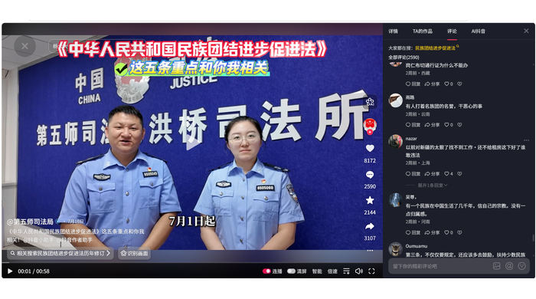 | 0 | 0 | 0 | 时间待核/暂不计入 | 质疑反对 | 制度执行与滥用担忧 | 是 | 中 | 李梦颖 | 最终统计处理：母帖发布时间为2026-07-16，但评论仅显示“2月前”，与2026-08-06采集时间无法相互验证。现有截图不能证明评论发布于2026-07-01—2026-08-05监测窗口内，因此暂不计入最终有效统计。语义分类保留为“质疑反对”仅供后续复核参考。
LMY-008 | 2026-08-06 | 评论显示“2月前”（具体日期待核） | 11 | 李梦颖 | 抖音 | 稀豆粉 | 公众评论 | 云南 | 新疆生产建设兵团第五师 | 汉语 | 中华人民共和国民族团结进步促进法 | 《中华人民共和国民族团结进步促进法》这五条重点和你我相关 | 母帖发布于2026-07-16；公众在抖音相关内容下发表意见。 | 有些公司或者店铺，又不明确招多少工人，有些人家故意歧视某些民族说招聘满额了，你能怎么办？ | https://v.douyin.com/BgWA2HKnRL8/ | 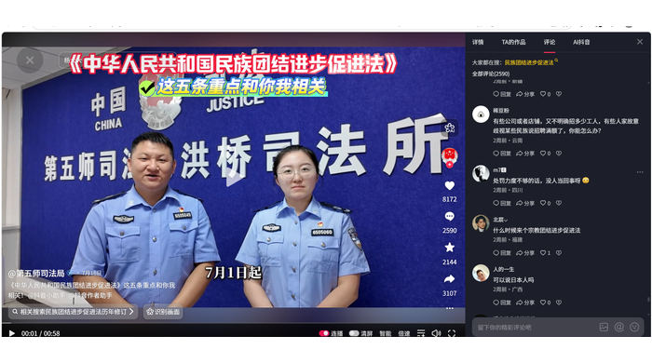 | 0 | 0 | 0 | 时间待核/暂不计入 | 投诉维权 | 就业招聘歧视 | 是 | 中 | 李梦颖 | 最终统计处理：母帖发布时间为2026-07-16，但评论仅显示“2月前”，与2026-08-06采集时间无法相互验证。现有截图不能证明评论发布于2026-07-01—2026-08-05监测窗口内，因此暂不计入最终有效统计。语义分类保留为“投诉维权”仅供后续复核参考。
LMY-009 | 2026-08-06 | 评论显示“2月前”（具体日期待核） | 11 | 李梦颖 | 抖音 | 北宸 | 公众评论 | 福建 | 新疆生产建设兵团第五师 | 汉语 | 中华人民共和国民族团结进步促进法 | 《中华人民共和国民族团结进步促进法》这五条重点和你我相关 | 母帖发布于2026-07-16；公众在抖音相关内容下发表意见。 | 什么时候来个宗教团结进步促进法 | https://v.douyin.com/BgWA2HKnRL8/ |  | 0 | 0 | 0 | 时间待核/暂不计入 | 咨询疑问 | 宗教与民族关系 | 是 | 中 | 李梦颖 | 最终统计处理：母帖发布时间为2026-07-16，但评论仅显示“2月前”，与2026-08-06采集时间无法相互验证。现有截图不能证明评论发布于2026-07-01—2026-08-05监测窗口内，因此暂不计入最终有效统计。语义分类保留为“咨询疑问”仅供后续复核参考。
LMY-010 | 2026-08-06 | 评论显示“2月前”（具体日期待核） | 11 | 李梦颖 | 抖音 | 西幼 | 公众评论 | 云南 | 新疆生产建设兵团第五师 | 汉语 | 中华人民共和国民族团结进步促进法 | 《中华人民共和国民族团结进步促进法》这五条重点和你我相关 | 母帖发布于2026-07-16；公众在抖音相关内容下发表意见。 | 还有民族团结吗？？？？我找个地方上班不要彝族😅 | https://v.douyin.com/BgWA2HKnRL8/ | 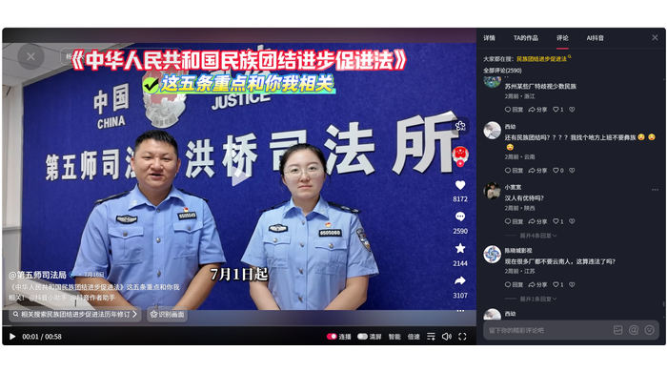 | 0 | 0 | 0 | 时间待核/暂不计入 | 投诉维权 | 就业招聘歧视 | 是 | 中 | 李梦颖 | 最终统计处理：母帖发布时间为2026-07-16，但评论仅显示“2月前”，与2026-08-06采集时间无法相互验证。现有截图不能证明评论发布于2026-07-01—2026-08-05监测窗口内，因此暂不计入最终有效统计。语义分类保留为“投诉维权”仅供后续复核参考。
LMY-011 | 2026-08-06 | 评论显示“2月前”（具体日期待核） | 11 | 李梦颖 | 抖音 | 西幼 | 公众评论 | 云南 | 新疆生产建设兵团第五师 | 汉语 | 中华人民共和国民族团结进步促进法 | 《中华人民共和国民族团结进步促进法》这五条重点和你我相关 | 母帖发布于2026-07-16；公众在抖音相关内容下发表意见。 | 我云南彝族，很多地方不要彝族？？？ | https://v.douyin.com/BgWA2HKnRL8/ | 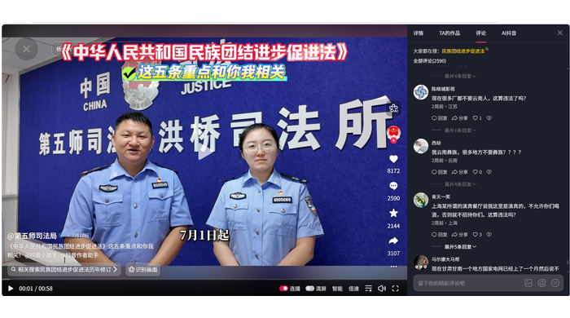 | 0 | 0 | 0 | 时间待核/暂不计入 | 投诉维权 | 就业招聘歧视 | 是 | 中 | 李梦颖 | 最终统计处理：母帖发布时间为2026-07-16，但评论仅显示“2月前”，与2026-08-06采集时间无法相互验证。现有截图不能证明评论发布于2026-07-01—2026-08-05监测窗口内，因此暂不计入最终有效统计。语义分类保留为“投诉维权”仅供后续复核参考。
LMY-012 | 2026-08-06 | 评论显示“2月前”（具体日期待核） | 11 | 李梦颖 | 抖音 | 终是姬负了将军 | 公众评论 | 云南 | 新疆生产建设兵团第五师 | 汉语 | 中华人民共和国民族团结进步促进法 | 《中华人民共和国民族团结进步促进法》这五条重点和你我相关 | 母帖发布于2026-07-16；公众在抖音相关内容下发表意见。 | 我们云南这边的汉族以前都叫我们苗子，现在不敢了 | https://v.douyin.com/BgWA2HKnRL8/ | 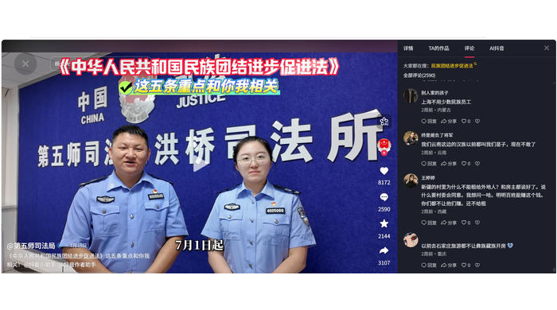 | 0 | 0 | 0 | 时间待核/暂不计入 | 支持认可 | 改善结果 | 是 | 中 | 李梦颖 | 最终统计处理：母帖发布时间为2026-07-16，但评论仅显示“2月前”，与2026-08-06采集时间无法相互验证。现有截图不能证明评论发布于2026-07-01—2026-08-05监测窗口内，因此暂不计入最终有效统计。语义分类保留为“支持认可”仅供后续复核参考。
LMY-013 | 2026-08-06 | 评论显示“2月前”（具体日期待核） | 11 | 李梦颖 | 抖音 | 哈基米德 | 公众评论 | 云南 | 新疆生产建设兵团第五师 | 汉语 | 中华人民共和国民族团结进步促进法 | 《中华人民共和国民族团结进步促进法》这五条重点和你我相关 | 母帖发布于2026-07-16；公众在抖音相关内容下发表意见。 | 外省的一些厂就不要云南少数民族 | https://v.douyin.com/BgWA2HKnRL8/ | 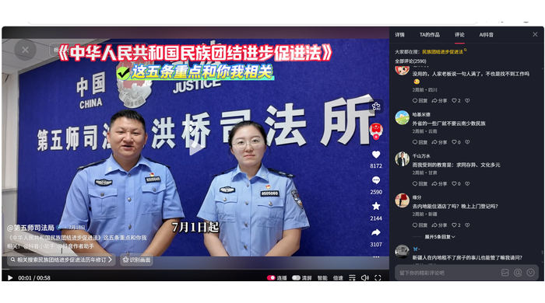 | 0 | 0 | 0 | 时间待核/暂不计入 | 投诉维权 | 就业招聘歧视 | 是 | 中 | 李梦颖 | 最终统计处理：母帖发布时间为2026-07-16，但评论仅显示“2月前”，与2026-08-06采集时间无法相互验证。现有截图不能证明评论发布于2026-07-01—2026-08-05监测窗口内，因此暂不计入最终有效统计。语义分类保留为“投诉维权”仅供后续复核参考。
LMY-014 | 2026-08-06 | 评论显示“2月前”（具体日期待核） | 11 | 李梦颖 | 抖音 | 李万吉 | 公众评论 | 云南 | 新疆生产建设兵团第五师 | 汉语 | 中华人民共和国民族团结进步促进法 | 《中华人民共和国民族团结进步促进法》这五条重点和你我相关 | 母帖发布于2026-07-16；公众在抖音相关内容下发表意见。 | 回族餐厅强买强卖餐具 | https://v.douyin.com/BgWA2HKnRL8/ | 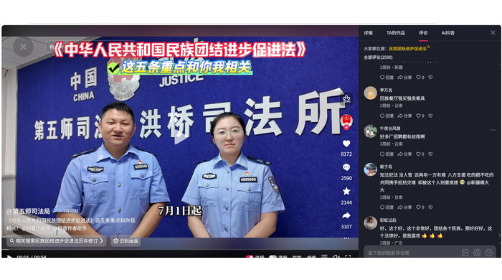 | 0 | 0 | 0 | 无关/排除 | 排除记录 | 与本法实施关联不足 | 否 | 低 | 李梦颖 | “回族餐厅强买强卖餐具”单独看无法证明与本法实施有关，排除。
LMY-015 | 2026-08-06 | 评论显示“2月前”（具体日期待核） | 11 | 李梦颖 | 抖音 | 午夜台风游 | 公众评论 | 云南 | 新疆生产建设兵团第五师 | 汉语 | 中华人民共和国民族团结进步促进法 | 《中华人民共和国民族团结进步促进法》这五条重点和你我相关 | 母帖发布于2026-07-16；公众在抖音相关内容下发表意见。 | 好多厂招聘都有歧视啊 | https://v.douyin.com/BgWA2HKnRL8/ |  | 0 | 0 | 0 | 时间待核/暂不计入 | 投诉维权 | 就业招聘歧视 | 是 | 中 | 李梦颖 | 最终统计处理：母帖发布时间为2026-07-16，但评论仅显示“2月前”，与2026-08-06采集时间无法相互验证。现有截图不能证明评论发布于2026-07-01—2026-08-05监测窗口内，因此暂不计入最终有效统计。语义分类保留为“投诉维权”仅供后续复核参考。
LMY-016 | 2026-08-06 | 评论显示“2月前”（具体日期待核） | 11 | 李梦颖 | 抖音 | 云芸众生 | 公众评论 | 云南 | 新疆生产建设兵团第五师 | 汉语 | 中华人民共和国民族团结进步促进法 | 《中华人民共和国民族团结进步促进法》这五条重点和你我相关 | 母帖发布于2026-07-16；公众在抖音相关内容下发表意见。 | 我说我是少数民族，连厂都不要。😂😂😂 | https://v.douyin.com/BgWA2HKnRL8/ | 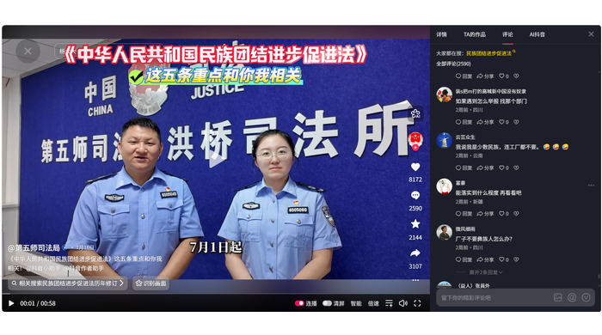 | 0 | 0 | 0 | 时间待核/暂不计入 | 投诉维权 | 就业招聘歧视 | 是 | 中 | 李梦颖 | 最终统计处理：母帖发布时间为2026-07-16，但评论仅显示“2月前”，与2026-08-06采集时间无法相互验证。现有截图不能证明评论发布于2026-07-01—2026-08-05监测窗口内，因此暂不计入最终有效统计。语义分类保留为“投诉维权”仅供后续复核参考。
LMY-017 | 2026-08-06 | 评论显示“2月前”（具体日期待核） | 11 | 李梦颖 | 抖音 | 用户5953934987888 | 公众评论 | 云南 | 新疆生产建设兵团第五师 | 汉语 | 中华人民共和国民族团结进步促进法 | 《中华人民共和国民族团结进步促进法》这五条重点和你我相关 | 母帖发布于2026-07-16；公众在抖音相关内容下发表意见。 | 平台有钱，违法成本太低，对大家不友好 | https://v.douyin.com/BgWA2HKnRL8/ | 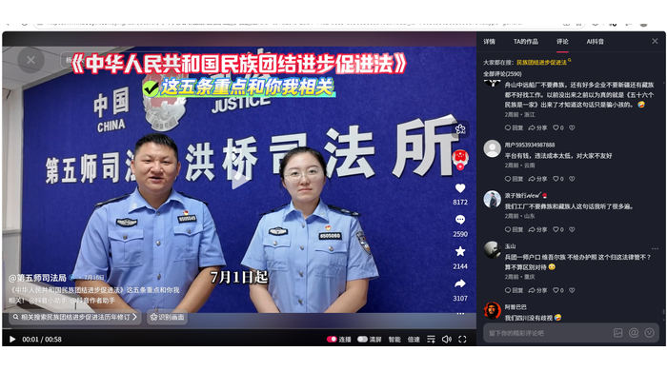 | 0 | 0 | 0 | 时间待核/暂不计入 | 质疑反对 | 处罚力度与平台责任 | 是 | 中 | 李梦颖 | 最终统计处理：母帖发布时间为2026-07-16，但评论仅显示“2月前”，与2026-08-06采集时间无法相互验证。现有截图不能证明评论发布于2026-07-01—2026-08-05监测窗口内，因此暂不计入最终有效统计。语义分类保留为“质疑反对”仅供后续复核参考。
LMY-018 | 2026-08-06 | 评论显示“2月前”（具体日期待核） | 11 | 李梦颖 | 抖音 | 知足常乐 | 公众评论 | 云南 | 新疆生产建设兵团第五师 | 汉语 | 中华人民共和国民族团结进步促进法 | 《中华人民共和国民族团结进步促进法》这五条重点和你我相关 | 母帖发布于2026-07-16；公众在抖音相关内容下发表意见。 | 能加上一条地域歧视吗 | https://v.douyin.com/BgWA2HKnRL8/ | 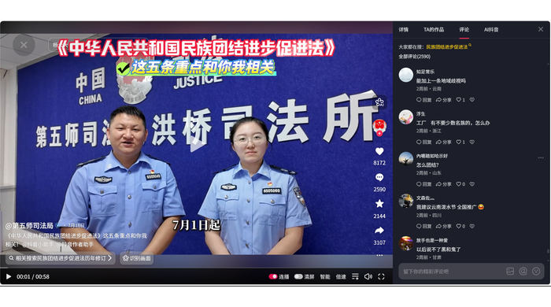 | 0 | 0 | 0 | 时间待核/暂不计入 | 担忧建议 | 地域歧视与法律适用 | 是 | 中 | 李梦颖 | 最终统计处理：母帖发布时间为2026-07-16，但评论仅显示“2月前”，与2026-08-06采集时间无法相互验证。现有截图不能证明评论发布于2026-07-01—2026-08-05监测窗口内，因此暂不计入最终有效统计。语义分类保留为“担忧建议”仅供后续复核参考。
LMY-019 | 2026-08-06 | 评论显示“2月前”（具体日期待核） | 11 | 李梦颖 | 抖音 | 惊蛰 | 公众评论 | 云南 | 新疆生产建设兵团第五师 | 汉语 | 中华人民共和国民族团结进步促进法 | 《中华人民共和国民族团结进步促进法》这五条重点和你我相关 | 母帖发布于2026-07-16；公众在抖音相关内容下发表意见。 | 彝族同胞有福了 | https://v.douyin.com/BgWA2HKnRL8/ |  | 0 | 0 | 0 | 时间待核/暂不计入 | 支持认可 | 平等保障 | 是 | 中 | 李梦颖 | 最终统计处理：母帖发布时间为2026-07-16，但评论仅显示“2月前”，与2026-08-06采集时间无法相互验证。现有截图不能证明评论发布于2026-07-01—2026-08-05监测窗口内，因此暂不计入最终有效统计。语义分类保留为“支持认可”仅供后续复核参考。
LMY-020 | 2026-08-06 | 评论显示“2月前”（具体日期待核） | 11 | 李梦颖 | 抖音 | 杠锁因真我 | 公众评论 | 云南 | 新疆生产建设兵团第五师 | 汉语 | 中华人民共和国民族团结进步促进法 | 《中华人民共和国民族团结进步促进法》这五条重点和你我相关 | 母帖发布于2026-07-16；公众在抖音相关内容下发表意见。 | 打倒日本帝国主义 谁说我歧视我打谁 | https://v.douyin.com/BgWA2HKnRL8/ | 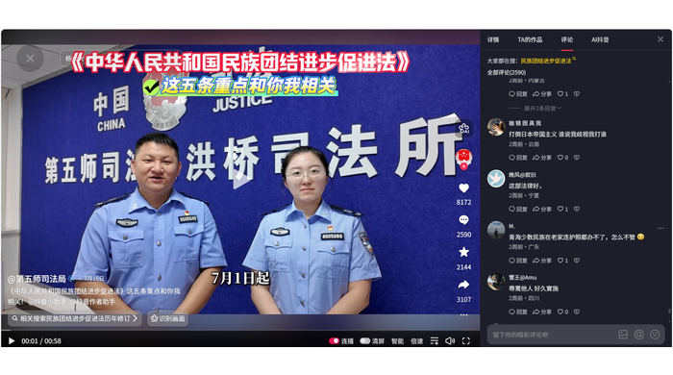 | 0 | 0 | 0 | 时间待核/暂不计入 | 支持认可 | 反对民族歧视 | 是 | 中 | 李梦颖 | 最终统计处理：母帖发布时间为2026-07-16，但评论仅显示“2月前”，与2026-08-06采集时间无法相互验证。现有截图不能证明评论发布于2026-07-01—2026-08-05监测窗口内，因此暂不计入最终有效统计。语义分类保留为“支持认可”仅供后续复核参考。
LMY-021 | 2026-08-06 | 评论显示“2月前”（具体日期待核） | 11 | 李梦颖 | 抖音 | 身体健康 | 公众评论 | 云南 | 新疆生产建设兵团第五师 | 汉语 | 中华人民共和国民族团结进步促进法 | 《中华人民共和国民族团结进步促进法》这五条重点和你我相关 | 母帖发布于2026-07-16；公众在抖音相关内容下发表意见。 | 支持民族团结法👍👍👍 | https://v.douyin.com/BgWA2HKnRL8/ | 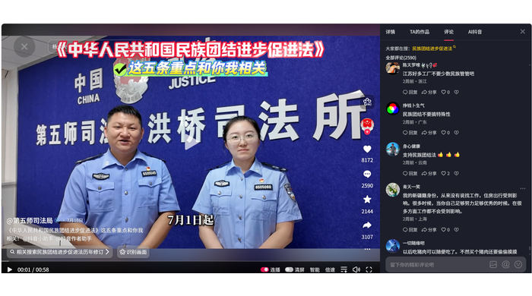 | 0 | 0 | 0 | 时间待核/暂不计入 | 支持认可 | 法律支持 | 是 | 中 | 李梦颖 | 最终统计处理：母帖发布时间为2026-07-16，但评论仅显示“2月前”，与2026-08-06采集时间无法相互验证。现有截图不能证明评论发布于2026-07-01—2026-08-05监测窗口内，因此暂不计入最终有效统计。语义分类保留为“支持认可”仅供后续复核参考。
LMY-022 | 2026-08-06 | 评论显示“2月前”（具体日期待核） | 11 | 李梦颖 | 抖音 | 何不给个拥抱 | 公众评论 | 云南 | 新疆生产建设兵团第五师 | 汉语 | 中华人民共和国民族团结进步促进法 | 《中华人民共和国民族团结进步促进法》这五条重点和你我相关 | 母帖发布于2026-07-16；公众在抖音相关内容下发表意见。 | 违法又不是犯法 | https://v.douyin.com/BgWA2HKnRL8/ | 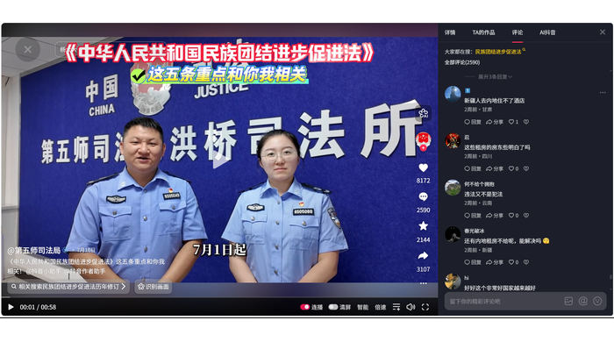 | 0 | 0 | 0 | 时间待核/暂不计入 | 咨询疑问 | 法律责任认知 | 是 | 中 | 李梦颖 | 最终统计处理：母帖发布时间为2026-07-16，但评论仅显示“2月前”，与2026-08-06采集时间无法相互验证。现有截图不能证明评论发布于2026-07-01—2026-08-05监测窗口内，因此暂不计入最终有效统计。语义分类保留为“咨询疑问”仅供后续复核参考。
LMY-023 | 2026-08-06 | 评论显示“2月前”（具体日期待核） | 11 | 李梦颖 | 抖音 | 蛋定人生 | 公众评论 | 云南 | 新疆生产建设兵团第五师 | 汉语 | 中华人民共和国民族团结进步促进法 | 《中华人民共和国民族团结进步促进法》这五条重点和你我相关 | 母帖发布于2026-07-16；公众在抖音相关内容下发表意见。 | 居然这样就要把它做实，每个工厂门口挂着举报电话。 | https://v.douyin.com/BgWA2HKnRL8/ | 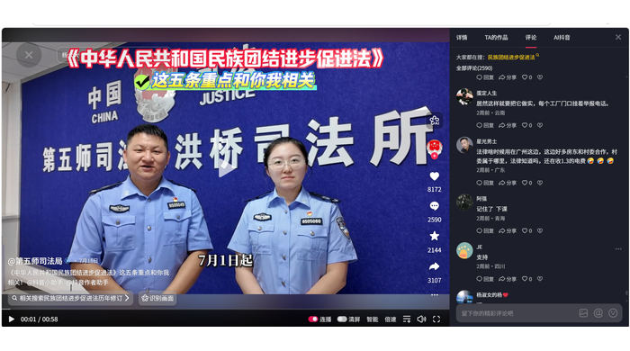 | 0 | 0 | 0 | 时间待核/暂不计入 | 担忧建议 | 举报渠道与就业歧视 | 是 | 中 | 李梦颖 | 最终统计处理：母帖发布时间为2026-07-16，但评论仅显示“2月前”，与2026-08-06采集时间无法相互验证。现有截图不能证明评论发布于2026-07-01—2026-08-05监测窗口内，因此暂不计入最终有效统计。语义分类保留为“担忧建议”仅供后续复核参考。
LMY-024 | 2026-08-06 | 评论显示“2月前”（具体日期待核） | 11 | 李梦颖 | 抖音 | Calliope | 公众评论 | 云南 | 新疆生产建设兵团第五师 | 汉语 | 中华人民共和国民族团结进步促进法 | 《中华人民共和国民族团结进步促进法》这五条重点和你我相关 | 母帖发布于2026-07-16；公众在抖音相关内容下发表意见。 | 很多厂都不要少数民族😂😂😂 | https://v.douyin.com/BgWA2HKnRL8/ | 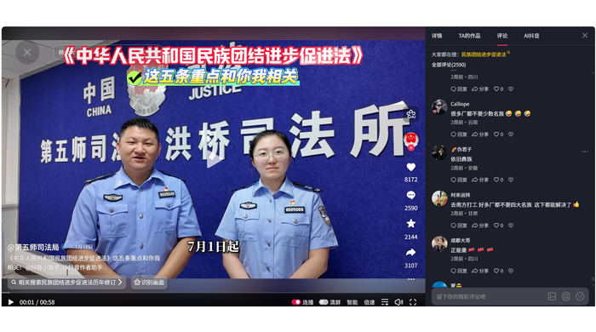 | 0 | 0 | 0 | 时间待核/暂不计入 | 投诉维权 | 就业招聘歧视 | 是 | 中 | 李梦颖 | 最终统计处理：母帖发布时间为2026-07-16，但评论仅显示“2月前”，与2026-08-06采集时间无法相互验证。现有截图不能证明评论发布于2026-07-01—2026-08-05监测窗口内，因此暂不计入最终有效统计。语义分类保留为“投诉维权”仅供后续复核参考。
LMY-025 | 2026-08-06 | 评论显示“2月前”（具体日期待核） | 11 | 李梦颖 | 抖音 | 飞向蓝天的雄鹰 | 公众评论 | 云南 | 新疆生产建设兵团第五师 | 汉语 | 中华人民共和国民族团结进步促进法 | 《中华人民共和国民族团结进步促进法》这五条重点和你我相关 | 母帖发布于2026-07-16；公众在抖音相关内容下发表意见。 | 我我我我 | https://v.douyin.com/BgWA2HKnRL8/ |  | 0 | 0 | 0 | 无关/排除 | 排除记录 | 无关互动 | 否 | 低 | 李梦颖 | “我我我我”不构成可识别公众意见，排除。
LMY-026 | 2026-08-06 | 评论显示“2月前”（具体日期待核） | 11 | 李梦颖 | 抖音 | 岩温叫 | 公众评论 | 云南 | 新疆生产建设兵团第五师 | 汉语 | 中华人民共和国民族团结进步促进法 | 《中华人民共和国民族团结进步促进法》这五条重点和你我相关 | 母帖发布于2026-07-16；公众在抖音相关内容下发表意见。 | 👍👍👍👍👍👍666 666 666 | https://v.douyin.com/BgWA2HKnRL8/ | 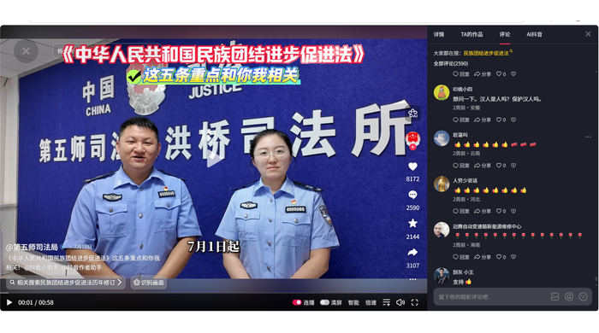 | 0 | 0 | 0 | 时间待核/暂不计入 | 支持认可 | 法律支持 | 是 | 中 | 李梦颖 | 最终统计处理：母帖发布时间为2026-07-16，但评论仅显示“2月前”，与2026-08-06采集时间无法相互验证。现有截图不能证明评论发布于2026-07-01—2026-08-05监测窗口内，因此暂不计入最终有效统计。语义分类保留为“支持认可”仅供后续复核参考。
LMY-027 | 2026-08-06 | 评论显示“2月前”（具体日期待核） | 11 | 李梦颖 | 抖音 | 用户2581768563869 | 公众评论 | 云南 | 新疆生产建设兵团第五师 | 汉语 | 中华人民共和国民族团结进步促进法 | 《中华人民共和国民族团结进步促进法》这五条重点和你我相关 | 母帖发布于2026-07-16；公众在抖音相关内容下发表意见。 | 👏👏👏🌹🌹🌹🍎🍎🍎 | https://v.douyin.com/BgWA2HKnRL8/ |  | 0 | 0 | 0 | 时间待核/暂不计入 | 支持认可 | 法律支持 | 是 | 中 | 李梦颖 | 最终统计处理：母帖发布时间为2026-07-16，但评论仅显示“2月前”，与2026-08-06采集时间无法相互验证。现有截图不能证明评论发布于2026-07-01—2026-08-05监测窗口内，因此暂不计入最终有效统计。语义分类保留为“支持认可”仅供后续复核参考。
LMY-028 | 2026-08-06 | 评论仅显示相对时间（具体日期未提供） | 11 | 李梦颖 | 抖音 | 福气满满的果仁 | 公众评论 | 云南 | 云南省 | 汉语 | 中华人民共和国民族团结进步促进法 | 云南网发布的促进法相关内容 | 公众在抖音相关内容下发表意见。 | 太好了，法律界迎来了纯正的中国血统的新生力量🎉 | https://v.douyin.com/CyoBjsGPozU/ | 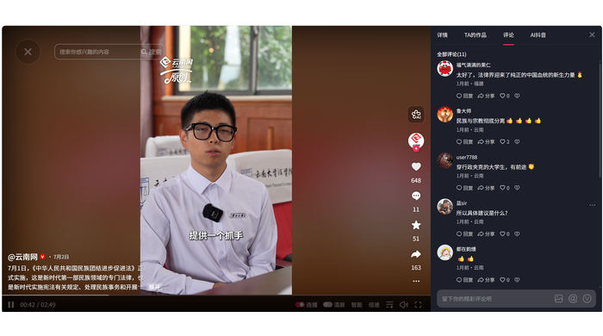 | 0 | 0 | 0 | 无关/排除 | 排除记录 | 法律支持 | 否 | 低 | 李梦颖 | 最终复核：评论主要评价人物/群体“新生力量”，未表达对本法或其实施的明确态度。 不计入本法公众意见统计。
LMY-029 | 2026-08-06 | 评论仅显示相对时间（具体日期未提供） | 11 | 李梦颖 | 抖音 | 鲁大师 | 公众评论 | 云南 | 云南省 | 汉语 | 中华人民共和国民族团结进步促进法 | 云南网发布的促进法相关内容 | 公众在抖音相关内容下发表意见。 | 民族与宗教彻底分离👍👍👍👍 | https://v.douyin.com/CyoBjsGPozU/ |  | 0 | 0 | 0 | 明确相关 | 中性信息 | 民族与宗教关系 | 否 | 低 | 李梦颖 | 最终复核：评论“民族与宗教彻底分离👍👍👍👍”表达具体政策观点，但未直接评价本法好坏，归为中性信息。
LMY-030 | 2026-08-06 | 评论仅显示相对时间（具体日期未提供） | 11 | 李梦颖 | 抖音 | user7788 | 公众评论 | 云南 | 云南省 | 汉语 | 中华人民共和国民族团结进步促进法 | 云南网发布的促进法相关内容 | 公众在抖音相关内容下发表意见。 | 穿行政夹克的大学生，有前途🔥 | https://v.douyin.com/CyoBjsGPozU/ |  | 0 | 0 | 0 | 无关/排除 | 排除记录 | 公众参与立法 | 否 | 低 | 李梦颖 | 最终复核：评论“穿行政夹克的大学生，有前途”评价出镜人物，与本法实施态度无直接关系。 不计入本法公众意见统计。
LMY-031 | 2026-08-06 | 评论仅显示相对时间（具体日期未提供） | 11 | 李梦颖 | 抖音 | 蓝sir | 公众评论 | 云南 | 云南省 | 汉语 | 中华人民共和国民族团结进步促进法 | 云南网发布的促进法相关内容 | 公众在抖音相关内容下发表意见。 | 所以具体建议是什么？ | https://v.douyin.com/CyoBjsGPozU/ |  | 0 | 0 | 0 | 明确相关 | 咨询疑问 | 立法建议内容 | 否 | 中 | 李梦颖 | 截图已嵌入工作簿；已据原始页面截图复核；原话与页面地区标记可见。
LMY-032 | 2026-08-06 | 评论仅显示相对时间（具体日期未提供） | 11 | 李梦颖 | 抖音 | 好远快来 | 公众评论 | 云南 | 云南省 | 汉语 | 中华人民共和国民族团结进步促进法 | 云南网发布的促进法相关内容 | 公众在抖音相关内容下发表意见。 | 👍👍👍 | https://v.douyin.com/CyoBjsGPozU/ | 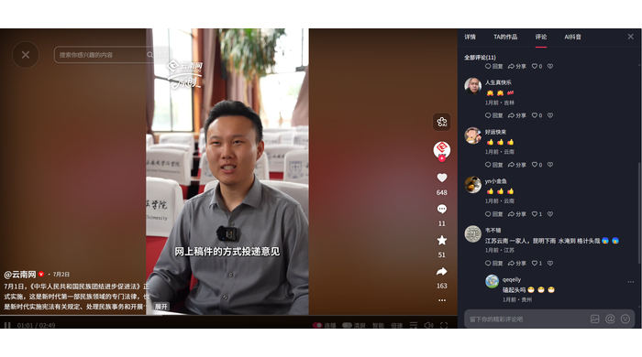 | 0 | 0 | 0 | 明确相关 | 支持认可 | 法律支持 | 否 | 低 | 李梦颖 | 截图已嵌入工作簿；已据原始页面截图复核；原话与页面地区标记可见。
LMY-033 | 2026-08-06 | 评论仅显示相对时间（具体日期未提供） | 11 | 李梦颖 | 抖音 | yn小金鱼 | 公众评论 | 云南 | 云南省 | 汉语 | 中华人民共和国民族团结进步促进法 | 云南网发布的促进法相关内容 | 公众在抖音相关内容下发表意见。 | 👍👍👍 | https://v.douyin.com/CyoBjsGPozU/ |  | 0 | 0 | 0 | 明确相关 | 支持认可 | 法律支持 | 否 | 低 | 李梦颖 | 截图已嵌入工作簿；已据原始页面截图复核；原话与页面地区标记可见。
LMY-034 | 2026-08-06 | 评论仅显示相对时间（具体日期未提供） | 11 | 李梦颖 | 抖音 | 秋梦 | 公众评论 | 云南 | 云南省普洱市景谷傣族彝族自治县 | 汉语 | 中华人民共和国民族团结进步促进法 | 景谷融媒发布的促进法相关内容 | 公众在抖音相关内容下发表意见。 | 👍👍👍 | https://www.douyin.com/video/7659624342099184915 | 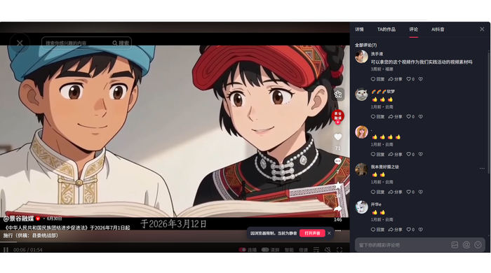 | 0 | 0 | 0 | 明确相关 | 支持认可 | 法律支持 | 否 | 低 | 李梦颖 | 截图已嵌入工作簿；已据原始页面截图复核；原话与页面地区标记可见。
LMY-035 | 2026-08-06 | 评论仅显示相对时间（具体日期未提供） | 11 | 李梦颖 | 抖音 | 我本是好摄之徒 | 公众评论 | 云南 | 云南省普洱市景谷傣族彝族自治县 | 汉语 | 中华人民共和国民族团结进步促进法 | 景谷融媒发布的促进法相关内容 | 公众在抖音相关内容下发表意见。 | 👍👍 | https://www.douyin.com/video/7659624342099184915 | 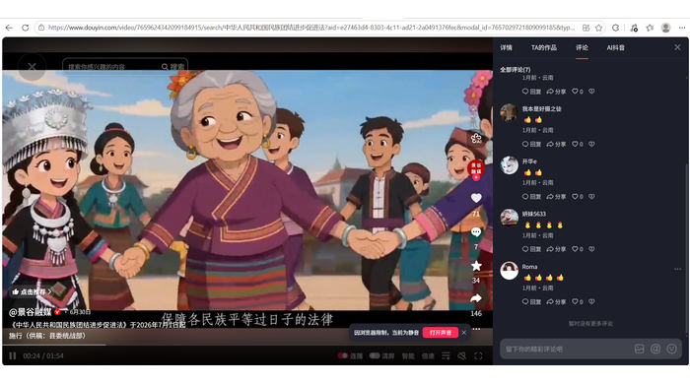 | 0 | 0 | 0 | 明确相关 | 支持认可 | 法律支持 | 否 | 低 | 李梦颖 | 截图已嵌入工作簿；已据原始页面截图复核；原话与页面地区标记可见。
LMY-036 | 2026-08-06 | 评论仅显示相对时间（具体日期未提供） | 11 | 李梦颖 | 抖音 | 开华e | 公众评论 | 云南 | 云南省普洱市景谷傣族彝族自治县 | 汉语 | 中华人民共和国民族团结进步促进法 | 景谷融媒发布的促进法相关内容 | 公众在抖音相关内容下发表意见。 | 👍👍 | https://www.douyin.com/video/7659624342099184915 |  | 0 | 0 | 0 | 明确相关 | 支持认可 | 法律支持 | 否 | 低 | 李梦颖 | 截图已嵌入工作簿；已据原始页面截图复核；原话与页面地区标记可见。
LMY-037 | 2026-08-06 | 评论仅显示相对时间（具体日期未提供） | 11 | 李梦颖 | 抖音 | 云南王小王 | 公众评论 | 云南 | 云南省楚雄州大姚县 | 汉语 | 中华人民共和国民族团结进步促进法 | 大姚发布发布的促进法相关内容 | 公众在抖音相关内容下发表意见。 | 美丽大姚👏👏👏 | https://v.douyin.com/eO5izDiVTZg/ | 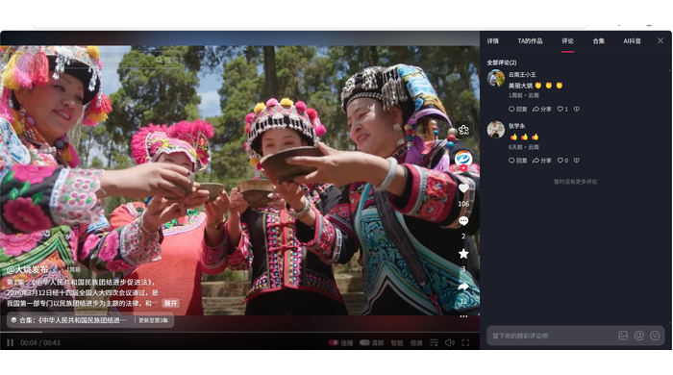 | 0 | 0 | 0 | 无关/排除 | 排除记录 | 地方普法宣传 | 否 | 低 | 李梦颖 | 最终复核：评论“美丽大姚👏👏👏”主要赞美地方，不能据此判断对本法的支持态度。 不计入本法公众意见统计。
LMY-038 | 2026-08-06 | 评论仅显示相对时间（具体日期未提供） | 11 | 李梦颖 | 抖音 | 张学永 | 公众评论 | 云南 | 云南省楚雄州大姚县 | 汉语 | 中华人民共和国民族团结进步促进法 | 大姚发布发布的促进法相关内容 | 公众在抖音相关内容下发表意见。 | 👍👍 | https://v.douyin.com/eO5izDiVTZg/ |  | 0 | 0 | 0 | 明确相关 | 支持认可 | 法律支持 | 否 | 低 | 李梦颖 | 截图已嵌入工作簿；已据原始页面截图复核；原话与页面地区标记可见。
LMY-039 | 2026-08-06 | 评论仅显示相对时间（具体日期未提供） | 11 | 李梦颖 | 抖音 | 遥遥 | 公众评论 | 云南 | 云南省楚雄州大姚县 | 汉语 | 中华人民共和国民族团结进步促进法 | 大姚发布发布的促进法相关内容 | 公众在抖音相关内容下发表意见。 | 休戚与共、荣辱与共、生死与共、命运与共 | https://v.douyin.com/aC-L101I3qQ/ | 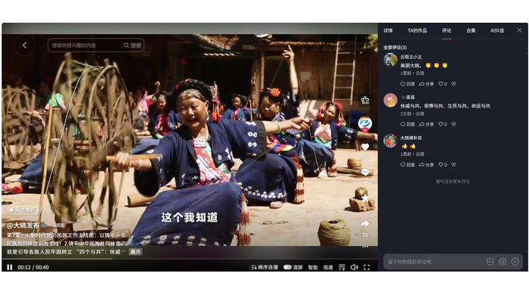 | 0 | 0 | 0 | 明确相关 | 支持认可 | 四个与共 | 否 | 低 | 李梦颖 | 截图已嵌入工作簿；已据原始页面截图复核；原话与页面地区标记可见。
LMY-040 | 2026-08-06 | 评论仅显示相对时间（具体日期未提供） | 11 | 李梦颖 | 抖音 | 大姚缝补店 | 公众评论 | 云南 | 云南省楚雄州大姚县 | 汉语 | 中华人民共和国民族团结进步促进法 | 大姚发布发布的促进法相关内容 | 公众在抖音相关内容下发表意见。 | 👍👍 | https://v.douyin.com/aC-L101I3qQ/ |  | 0 | 0 | 0 | 明确相关 | 支持认可 | 法律支持 | 否 | 低 | 李梦颖 | 截图已嵌入工作簿；已据原始页面截图复核；原话与页面地区标记可见。
LMY-041 | 2026-08-06 | 评论仅显示相对时间（具体日期未提供） | 11 | 李梦颖 | 抖音 | 木老爷 | 公众评论 | 云南 | 全国性媒体 | 汉语 | 中华人民共和国民族团结进步促进法 | 中国新闻网发布的促进法相关内容 | 公众在抖音相关内容下发表意见。 | 👍🌹 | https://v.douyin.com/ZkMHJloupvk/ | 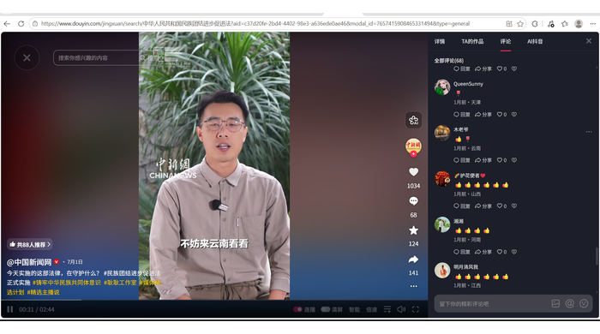 | 0 | 0 | 0 | 明确相关 | 支持认可 | 法律支持 | 否 | 低 | 李梦颖 | 截图已嵌入工作簿；已据原始页面截图复核；原话与页面地区标记可见。
LMY-042 | 2026-08-06 | 评论仅显示相对时间（具体日期未提供） | 11 | 李梦颖 | 抖音 | 藏扎_ | 公众评论 | 云南 | 云南省迪庆州德钦县 | 汉语 | 中华人民共和国民族团结进步促进法 | 梅里视界发布的促进法相关内容 | 公众在抖音相关内容下发表意见。 | 👍👍👍 | https://v.douyin.com/V-1OdPS6QvU/ | 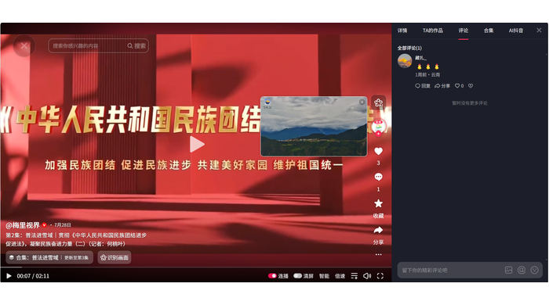 | 0 | 0 | 0 | 明确相关 | 支持认可 | 法律支持 | 否 | 低 | 李梦颖 | 截图已嵌入工作簿；已据原始页面截图复核；原话与页面地区标记可见。
LMY-043 | 2026-08-06 | 评论仅显示相对时间（具体日期未提供） | 11 | 李梦颖 | 抖音 | 国❤宝 | 公众评论 | 云南 | 云南省迪庆州香格里拉市 | 汉语 | 中华人民共和国民族团结进步促进法 | 香格里拉融媒体发布的促进法相关内容 | 公众在抖音相关内容下发表意见。 | 👍 | https://v.douyin.com/FSd8aIUvgyg/ | 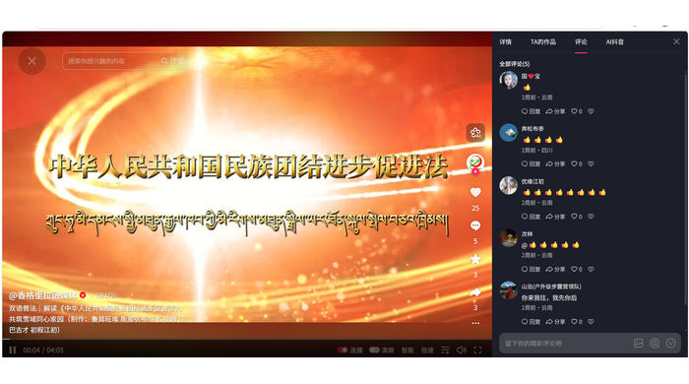 | 0 | 0 | 0 | 明确相关 | 支持认可 | 双语普法 | 否 | 低 | 李梦颖 | 截图已嵌入工作簿；已据原始页面截图复核；原话与页面地区标记可见。
LMY-044 | 2026-08-06 | 评论仅显示相对时间（具体日期未提供） | 11 | 李梦颖 | 抖音 | 优缘江初 | 公众评论 | 云南 | 云南省迪庆州香格里拉市 | 汉语 | 中华人民共和国民族团结进步促进法 | 香格里拉融媒体发布的促进法相关内容 | 公众在抖音相关内容下发表意见。 | 👍👍👍👍👍👍👍👍 | https://v.douyin.com/FSd8aIUvgyg/ |  | 0 | 0 | 0 | 明确相关 | 支持认可 | 双语普法 | 否 | 低 | 李梦颖 | 截图已嵌入工作簿；已据原始页面截图复核；原话与页面地区标记可见。
LMY-045 | 2026-08-06 | 评论仅显示相对时间（具体日期未提供） | 11 | 李梦颖 | 抖音 | 如卉 | 公众评论 | 云南 | 云南省普洱市西盟县 | 汉语 | 中华人民共和国民族团结进步促进法 | 彩云红河谷发布的促进法相关内容 | 公众在抖音相关内容下发表意见。 | 🤔🤔🤔 | https://v.douyin.com/SoWJw-M3Npw/ | 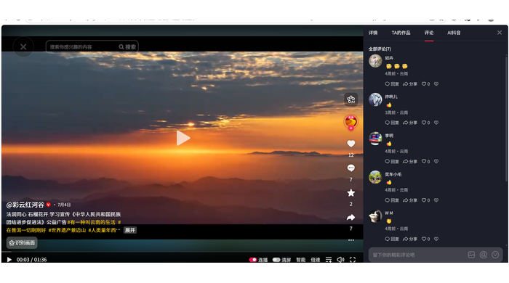 | 0 | 0 | 0 | 无关/排除 | 排除记录 | 态度无法判断 | 否 | 低 | 李梦颖 | 仅有“🤔🤔🤔”，不能直接认定为咨询疑问，排除。
LMY-046 | 2026-08-06 | 评论仅显示相对时间（具体日期未提供） | 11 | 李梦颖 | 抖音 | 炸刚儿 | 公众评论 | 云南 | 云南省普洱市西盟县 | 汉语 | 中华人民共和国民族团结进步促进法 | 彩云红河谷发布的促进法相关内容 | 公众在抖音相关内容下发表意见。 | 👍 | https://v.douyin.com/SoWJw-M3Npw/ |  | 0 | 0 | 0 | 明确相关 | 支持认可 | 法律支持 | 否 | 低 | 李梦颖 | 截图已嵌入工作簿；已据原始页面截图复核；原话与页面地区标记可见。
LMY-047 | 2026-08-06 | 评论仅显示相对时间（具体日期未提供） | 11 | 李梦颖 | 抖音 | 暖暖向晴天 | 公众评论 | 云南 | 云南省普洱市西盟县 | 汉语 | 中华人民共和国民族团结进步促进法 | 彩云红河谷发布的促进法相关内容 | 公众在抖音相关内容下发表意见。 | 👍👍👍 | https://v.douyin.com/SoWJw-M3Npw/ | 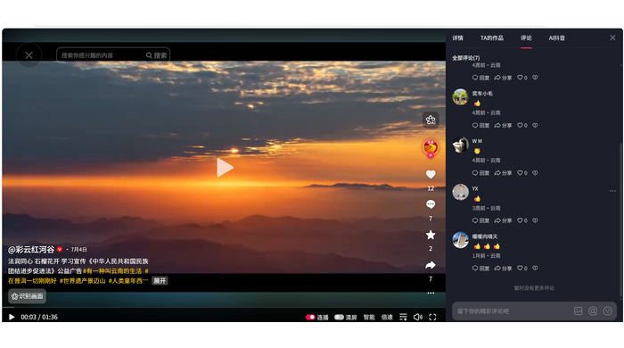 | 0 | 0 | 0 | 明确相关 | 支持认可 | 法律支持 | 否 | 低 | 李梦颖 | 截图已嵌入工作簿；已据原始页面截图复核；原话与页面地区标记可见。
LMY-048 | 2026-08-06 | 评论仅显示相对时间（具体日期未提供） | 11 | 李梦颖 | 抖音 | 九布 | 公众评论 | 云南 | 新疆昌吉州木垒哈萨克自治县 | 汉语 | 中华人民共和国民族团结进步促进法 | 木垒县融媒体中心发布的促进法相关内容 | 公众在抖音相关内容下发表意见。 | 👍 | https://v.douyin.com/L-kTYEyqRtc/ | 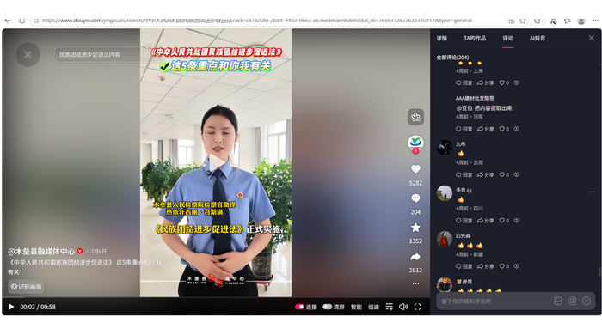 | 0 | 0 | 0 | 明确相关 | 支持认可 | 法律支持 | 否 | 低 | 李梦颖 | 截图已嵌入工作簿；已据原始页面截图复核；原话与页面地区标记可见。
LMY-049 | 2026-08-06 | 评论仅显示相对时间（具体日期未提供） | 11 | 李梦颖 | 抖音 | 玉溪太阳能清洗维护 | 公众评论 | 云南 | 新疆昌吉州木垒哈萨克自治县 | 汉语 | 中华人民共和国民族团结进步促进法 | 木垒县融媒体中心发布的促进法相关内容 | 公众在抖音相关内容下发表意见。 | 👍👍👍 | https://v.douyin.com/L-kTYEyqRtc/ | 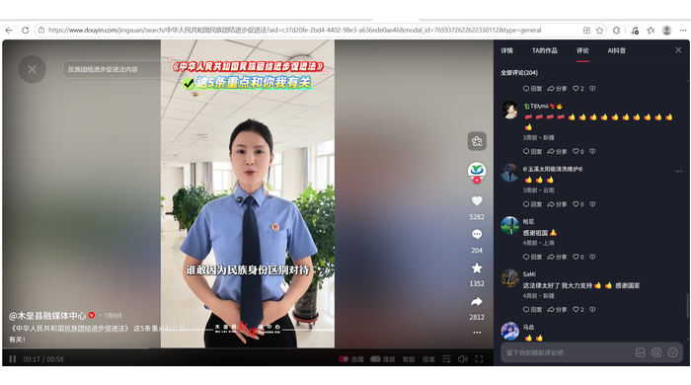 | 0 | 0 | 0 | 明确相关 | 支持认可 | 法律支持 | 否 | 低 | 李梦颖 | 截图已嵌入工作簿；已据原始页面截图复核；原话与页面地区标记可见。
LMY-050 | 2026-08-06 | 评论仅显示相对时间（具体日期未提供） | 11 | 李梦颖 | 抖音精选 | 江湖游子 | 公众评论 | 云南 | 云南省楚雄州大姚县 | 汉语 | 中华人民共和国民族团结进步促进法 | 大姚发布发布的促进法相关内容 | 公众在抖音精选相关内容下发表意见。 | 喜欢勐腊呢。无忧勐腊。 | https://www.douyin.com/video/7657190974078160174 | 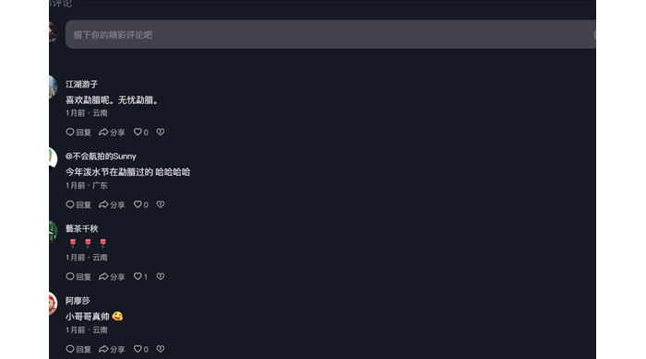 | 0 | 0 | 0 | 无关/排除 | 排除记录 | 无关互动 | 否 | 低 | 李梦颖 | “喜欢勐腊呢。无忧勐腊。”与本法实施无明确关系，排除。
LMY-051 | 2026-08-06 | 评论仅显示相对时间（具体日期未提供） | 11 | 李梦颖 | 抖音精选 | 蓦茶千秋 | 公众评论 | 云南 | 云南省楚雄州大姚县 | 汉语 | 中华人民共和国民族团结进步促进法 | 大姚发布发布的促进法相关内容 | 公众在抖音精选相关内容下发表意见。 | 🌹🌹🌹 | https://www.douyin.com/video/7657190974078160174 |  | 0 | 0 | 0 | 明确相关 | 支持认可 | 法律支持 | 否 | 低 | 李梦颖 | 截图已嵌入工作簿；已据原始页面截图复核；原话与页面地区标记可见。
LMY-052 | 2026-08-06 | 评论仅显示相对时间（具体日期未提供） | 11 | 李梦颖 | 抖音精选 | 阿廖莎 | 公众评论 | 云南 | 云南省楚雄州大姚县 | 汉语 | 中华人民共和国民族团结进步促进法 | 大姚发布发布的促进法相关内容 | 公众在抖音精选相关内容下发表意见。 | 小哥哥真帅😜 | https://www.douyin.com/video/7657190974078160174 |  | 0 | 0 | 0 | 无关/排除 | 排除记录 | 无关互动 | 否 | 低 | 李梦颖 | “小哥哥真帅😜”与本法实施无关，排除。
LMY-053 | 2026-08-06 | 评论仅显示相对时间（具体日期未提供） | 11 | 李梦颖 | 快手 | 往事如烟41414 | 公众评论 | 云南 | 全国性媒体 | 汉语 | 中华人民共和国民族团结进步促进法 | 中国新闻网发布的促进法相关内容 | 公众在快手相关内容下发表意见。 | 🌹🌹🌹🌹🌹🌹🌹🌹🌹🌹🌹🌹 | https://www.kuaishou.com/f/X-a1y11e8BX5O1sq | 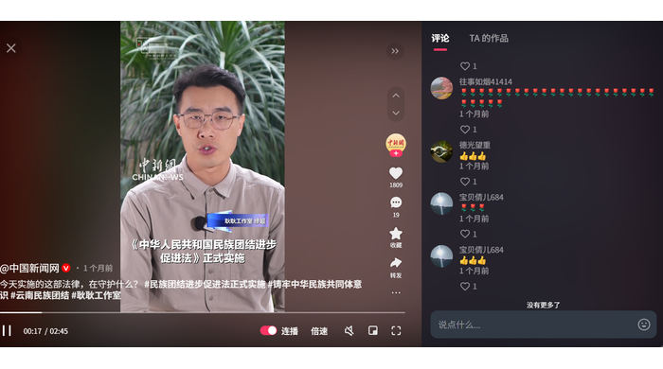 | 0 | 0 | 0 | 明确相关 | 支持认可 | 法律支持 | 否 | 低 | 李梦颖 | 截图已嵌入工作簿；已据原始页面截图复核；原话与页面地区标记可见。
LMY-054 | 2026-08-06 | 评论仅显示相对时间（具体日期未提供） | 11 | 李梦颖 | 快手 | 德光望重 | 公众评论 | 云南 | 全国性媒体 | 汉语 | 中华人民共和国民族团结进步促进法 | 中国新闻网发布的促进法相关内容 | 公众在快手相关内容下发表意见。 | 👍👍👍 | https://www.kuaishou.com/f/X-a1y11e8BX5O1sq |  | 0 | 0 | 0 | 明确相关 | 支持认可 | 法律支持 | 否 | 低 | 李梦颖 | 截图已嵌入工作簿；已据原始页面截图复核；原话与页面地区标记可见。
LMY-055 | 2026-08-06 | 评论仅显示相对时间（具体日期未提供） | 11 | 李梦颖 | 快手 | 用户 | 公众评论 | 云南宁洱县 | 云南省普洱市宁洱哈尼族彝族自治县 | 汉语 | 中华人民共和国民族团结进步促进法 | 宁洱县融媒体中心发布的促进法相关内容 | 公众在快手相关内容下发表意见。 | ❤️❤️❤️ | https://www.kuaishou.com/f/X9ryI7NxlZsQ1YK | 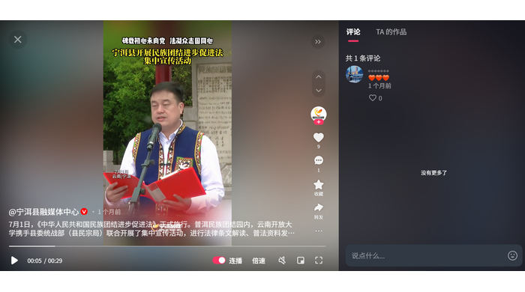 | 0 | 0 | 0 | 明确相关 | 支持认可 | 集中宣传活动 | 否 | 低 | 李梦颖 | 截图已嵌入工作簿；已据原始页面截图复核；原话与页面地区标记可见。
LMY-056 | 2026-08-06 | 评论仅显示相对时间（具体日期未提供） | 11 | 李梦颖 | 快手 | 在下是个正经人 | 公众评论 | 云南 | 全国性媒体 | 汉语 | 中华人民共和国民族团结进步促进法 | 统战新语发布的促进法相关内容 | 公众在快手相关内容下发表意见。 | ❤️ | https://www.kuaishou.com/f/X7mDrEGdZ7pF1YW | 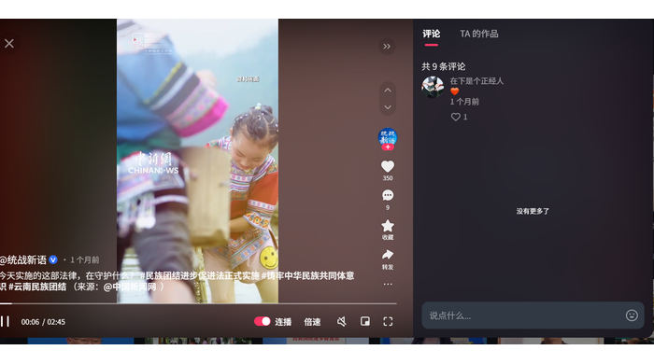 | 0 | 0 | 0 | 明确相关 | 支持认可 | 法律支持 | 否 | 低 | 李梦颖 | 截图已嵌入工作簿；已据原始页面截图复核；原话与页面地区标记可见。
LMY-057 | 2026-08-06 | 评论仅显示相对时间（具体日期未提供） | 11 | 李梦颖 | 快手 | 用户 | 公众评论 | 云南 | 云南省 | 汉语 | 中华人民共和国民族团结进步促进法 | 云南日报发布的促进法相关内容 | 公众在快手相关内容下发表意见。 | 👍👍 | https://www.kuaishou.com/f/X-41SVE7cZARs1px | 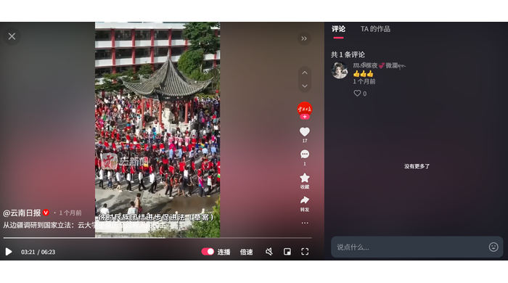 | 0 | 0 | 0 | 明确相关 | 支持认可 | 公众参与立法 | 否 | 低 | 李梦颖 | 截图已嵌入工作簿；已据原始页面截图复核；原话与页面地区标记可见。
LMY-058 | 2026-08-06 | 评论仅显示相对时间（具体日期未提供） | 11 | 李梦颖 | 微信视频号 | SS | 公众评论 | 云南 | 云南省迪庆州香格里拉市 | 汉语 | 中华人民共和国民族团结进步促进法 | 香格里拉融媒体发布的促进法相关内容 | 公众在微信视频号相关内容下发表意见。 | 赞一个 | https://weixin.qq.com/sph/AucZtbn3Tn | 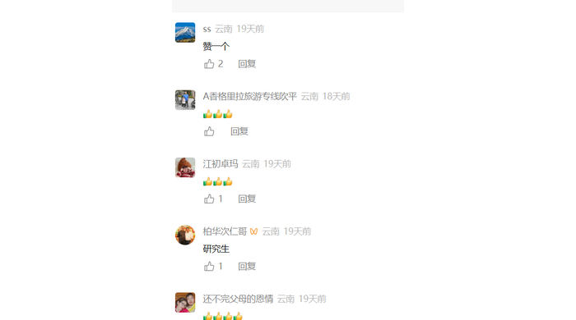 | 0 | 0 | 0 | 明确相关 | 支持认可 | 双语普法 | 否 | 低 | 李梦颖 | 截图已嵌入工作簿；已据原始页面截图复核；原话与页面地区标记可见。
LMY-059 | 2026-08-06 | 评论仅显示相对时间（具体日期未提供） | 11 | 李梦颖 | 微信视频号 | A香格里拉旅游专线似平 | 公众评论 | 云南 | 云南省迪庆州香格里拉市 | 汉语 | 中华人民共和国民族团结进步促进法 | 香格里拉融媒体发布的促进法相关内容 | 公众在微信视频号相关内容下发表意见。 | 👍👍👍 | https://weixin.qq.com/sph/AucZtbn3Tn |  | 0 | 0 | 0 | 明确相关 | 支持认可 | 双语普法 | 否 | 低 | 李梦颖 | 截图已嵌入工作簿；已据原始页面截图复核；原话与页面地区标记可见。
LMY-060 | 2026-08-06 | 评论仅显示相对时间（具体日期未提供） | 11 | 李梦颖 | 微信视频号 | 江初卓玛 | 公众评论 | 云南 | 云南省迪庆州香格里拉市 | 汉语 | 中华人民共和国民族团结进步促进法 | 香格里拉融媒体发布的促进法相关内容 | 公众在微信视频号相关内容下发表意见。 | 👍👍👍 | https://weixin.qq.com/sph/AucZtbn3Tn |  | 0 | 0 | 0 | 明确相关 | 支持认可 | 双语普法 | 否 | 低 | 李梦颖 | 截图已嵌入工作簿；已据原始页面截图复核；原话与页面地区标记可见。
LMY-061 | 2026-08-06 | 评论仅显示相对时间（具体日期未提供） | 11 | 李梦颖 | 微信视频号 | 柏华次仁哥 | 公众评论 | 云南 | 云南省迪庆州香格里拉市 | 汉语 | 中华人民共和国民族团结进步促进法 | 香格里拉融媒体发布的促进法相关内容 | 公众在微信视频号相关内容下发表意见。 | 研究生 | https://weixin.qq.com/sph/AucZtbn3Tn |  | 0 | 0 | 0 | 无关/排除 | 排除记录 | 无关互动 | 否 | 低 | 李梦颖 | “研究生”与本法实施无关，排除。
LMY-062 | 2026-08-06 | 评论仅显示相对时间（具体日期未提供） | 11 | 李梦颖 | 微信视频号 | 还不完父母的恩情 | 公众评论 | 云南 | 云南省迪庆州香格里拉市 | 汉语 | 中华人民共和国民族团结进步促进法 | 香格里拉融媒体发布的促进法相关内容 | 公众在微信视频号相关内容下发表意见。 | 👍👍👍👍 | https://weixin.qq.com/sph/AucZtbn3Tn |  | 0 | 0 | 0 | 明确相关 | 支持认可 | 双语普法 | 否 | 低 | 李梦颖 | 截图已嵌入工作簿；已据原始页面截图复核；原话与页面地区标记可见。
LMY-063 | 2026-08-06 | 评论仅显示相对时间（具体日期未提供） | 11 | 李梦颖 | 微信视频号 | 康巴多吉 | 公众评论 | 云南 | 云南省迪庆州香格里拉市 | 汉语 | 中华人民共和国民族团结进步促进法 | 香格里拉融媒体发布的促进法相关内容 | 公众在微信视频号相关内容下发表意见。 | 👍👍👍 | https://weixin.qq.com/sph/AucZtbn3Tn | 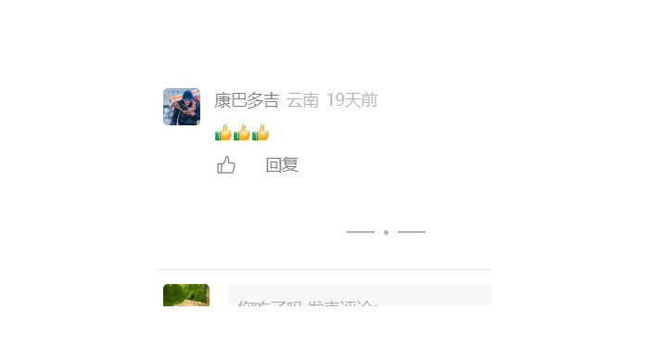 | 0 | 0 | 0 | 明确相关 | 支持认可 | 双语普法 | 否 | 低 | 李梦颖 | 截图已嵌入工作簿；已据原始页面截图复核；原话与页面地区标记可见。
LMY-064 | 2026-08-06 | 评论仅显示相对时间（具体日期未提供） | 11 | 李梦颖 | 微博 | 民族时报 | 官方信息 | 云南省弥渡县 | 云南省 | 汉语 | 中华人民共和国民族团结进步促进法 | 民族时报发布的促进法相关内容 | 民族时报于2026年4月10日发布弥渡县学习宣传促进法的官方信息。 |  | https://weibo.com/5890690907/QA8NiB6Vi | 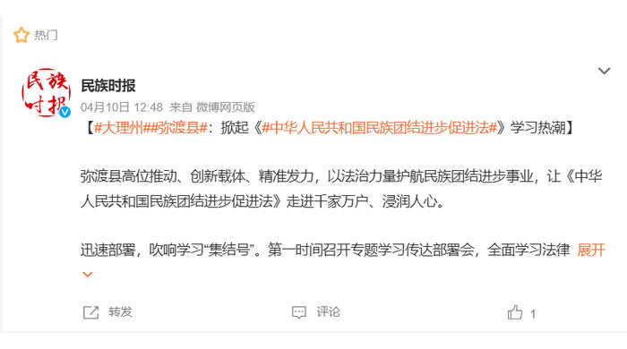 | 0 | 0 | 0 | 时间范围外/排除 | 排除记录 | 实施前官方信息 | 否 | 低 | 李梦颖 | 该微博发布于2026年4月10日，早于2026年7月1日实施时间，且内容为官方发布，不作为实施后的公众意见统计。
2026-08-06-11-065 | 2026-08-06 | 评论仅显示相对时间（具体日期未提供） | 11 | 李梦颖 | 小红书 | 会魔法的老人 | 公众评论 | 广东 | 全国性媒体 | 汉语 | 中华人民共和国民族团结进步促进法 | 中国新闻社发布的促进法相关内容 | 公众在小红书相关内容下发表意见。 | 对啊。 | 小红书站内原帖（截图核验） | 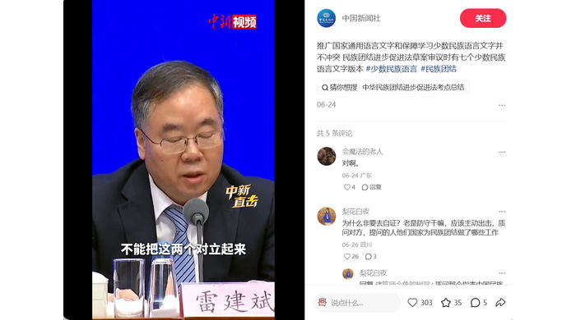 | 0 | 0 | 0 | 无关/排除 | 排除记录 | 弱关联且地区不符 | 否 | 低 | 李梦颖 | “对啊。”缺乏独立可判断语义，评论者显示广东，未归入云南有效公众意见。
LMY-066 | 2026-08-06 | 评论仅显示相对时间（具体日期未提供） | 11 | 李梦颖 | 小红书 | 梨花白夜 | 公众评论 | 四川 | 全国性媒体 | 汉语 | 中华人民共和国民族团结进步促进法 | 中国新闻社发布的促进法相关内容 | 公众在小红书相关内容下发表意见。 | 为什么非要去自证？老是防守干嘛，应该主动出击，质问对方，提问的人他们国家为民族团结做了哪些工作 | 小红书站内原帖（截图核验） |  | 0 | 0 | 0 | 无关/排除 | 排除记录 | 传播策略且地区不符 | 否 | 低 | 李梦颖 | 原话属于对传播策略的建议，并非法律实施担忧；评论者显示四川，未归入云南有效公众意见。
LMY-067 | 2026-08-06 | 2026-07-10 | 11 | 李梦颖 | 微信公众号 | 大理民族宗教 | 官方信息 | 大理 | 云南省大理州 | 汉语 | 中华人民共和国民族团结进步促进法 | 民族团结进步促进法本月起施行 促进各民族交往交流交融 | 介绍法律施行时间、基本定位与交往交流交融作用。 |  | https://mp.weixin.qq.com/s/knGs5dBnG8a7LDkbrov-xQ | 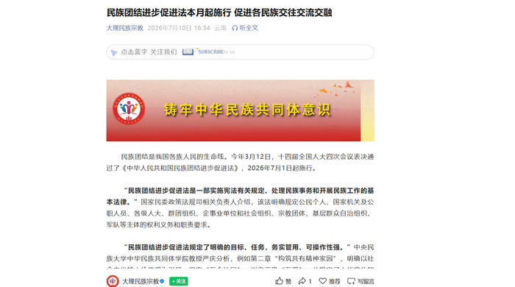 | 0 | 0 | 0 | 明确相关 | 官方信息 | 政策实施与普法 | 否 | 低 | 李梦颖 | 截图已嵌入工作簿；原始页面已打开核实；属公开政策实施或普法信息，不计入公众意见。
LMY-068 | 2026-08-06 | 2026-07-10 | 11 | 李梦颖 | 微信公众号 | 大理民族宗教 | 官方信息 | 大理 | 云南省大理州 | 汉语 | 中华人民共和国民族团结进步促进法 | 普法课堂｜《中华人民共和国民族团结进步促进法》（第六章 法律责任及第七章 附则） | 公开普法解读法律责任和附则。 |  | https://mp.weixin.qq.com/s/PB6hmy-staS4rUCBp9_XWQ | 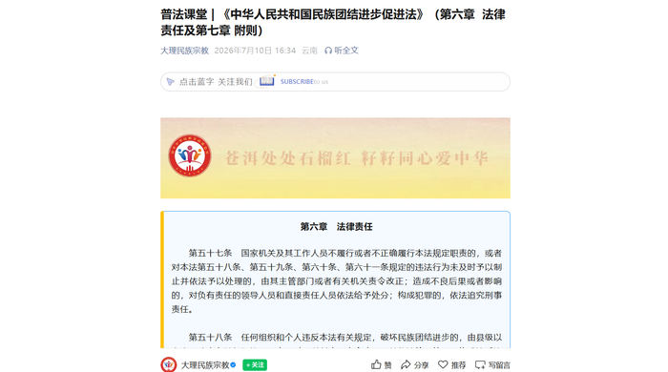 | 0 | 0 | 0 | 明确相关 | 官方信息 | 政策实施与普法 | 否 | 低 | 李梦颖 | 截图已嵌入工作簿；原始页面已打开核实；属公开政策实施或普法信息，不计入公众意见。
LMY-069 | 2026-08-06 | 2026-07-22 | 11 | 李梦颖 | 微信公众号 | 大理民族宗教 | 官方信息 | 大理 | 云南省大理州 | 汉语 | 中华人民共和国民族团结进步促进法 | 国家民委民族团结进步促进法示范宣讲团在大理开展示范宣讲 | 报道国家民委示范宣讲团在大理开展宣讲。 |  | https://mp.weixin.qq.com/s/IUjwAu60q5QnZENKYKvqbQ | 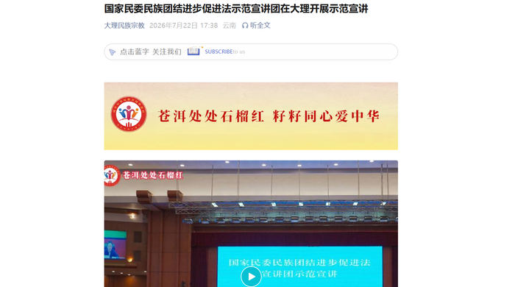 | 0 | 0 | 0 | 明确相关 | 官方信息 | 政策实施与普法 | 否 | 低 | 李梦颖 | 截图已嵌入工作簿；原始页面已打开核实；属公开政策实施或普法信息，不计入公众意见。
LMY-070 | 2026-08-06 | 2026-07-27 | 11 | 李梦颖 | 微信公众号 | 大理民族宗教 | 官方信息 | 云南 | 云南省大理州 | 汉语 | 中华人民共和国民族团结进步促进法 | 让“石榴籽”越抱越紧——云南省各州市学习宣传贯彻促进法 | 报道云南各州（市）学习宣传贯彻。 |  | https://mp.weixin.qq.com/s/0lRL6Dy7GqDlEYAQ-4wGVA | 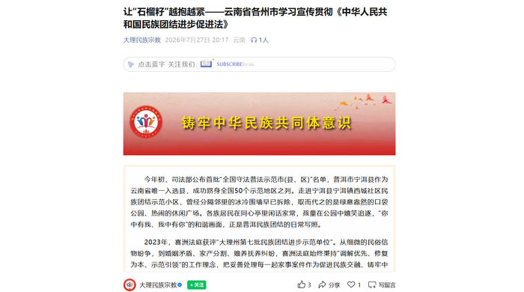 | 0 | 0 | 0 | 明确相关 | 官方信息 | 政策实施与普法 | 否 | 低 | 李梦颖 | 截图已嵌入工作簿；原始页面已打开核实；属公开政策实施或普法信息，不计入公众意见。
LMY-071 | 2026-08-06 | 2026-07-02 | 11 | 李梦颖 | 微信公众号 | 大理民族宗教 | 官方信息 | 大理 | 云南省大理州 | 汉语 | 中华人民共和国民族团结进步促进法 | 普法课堂｜《中华人民共和国民族团结进步促进法》（第五章 保障与监督） | 公开普法解读保障与监督。 |  | https://mp.weixin.qq.com/s/WgJ_ZKhN98_nh5uXLQMRgg | 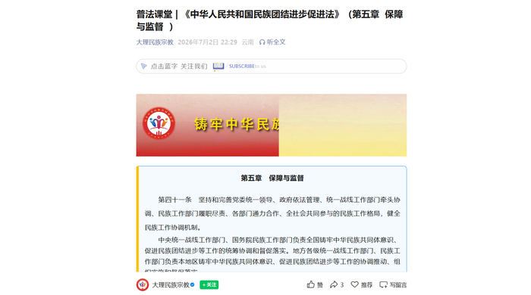 | 0 | 0 | 0 | 明确相关 | 官方信息 | 政策实施与普法 | 否 | 低 | 李梦颖 | 截图已嵌入工作簿；原始页面已打开核实；属公开政策实施或普法信息，不计入公众意见。
LMY-072 | 2026-08-06 | 2026-07-02 | 11 | 李梦颖 | 微信公众号 | 大理民族宗教 | 官方信息 | 祥云县 | 云南省大理州 | 汉语 | 中华人民共和国民族团结进步促进法 | 祥云县四维联动学习宣传《中华人民共和国民族团结进步促进法》 | 报道祥云县分层学习宣传。 |  | https://mp.weixin.qq.com/s/yFVIsQg4F3180HrcYGlWzg | 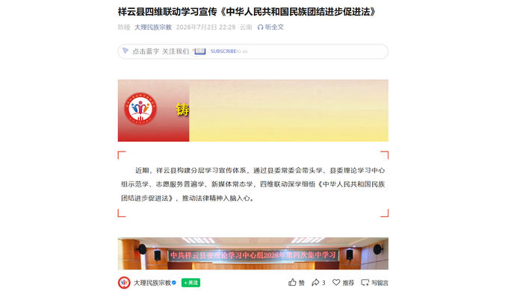 | 0 | 0 | 0 | 明确相关 | 官方信息 | 政策实施与普法 | 否 | 低 | 李梦颖 | 截图已嵌入工作簿；原始页面已打开核实；属公开政策实施或普法信息，不计入公众意见。
LMY-073 | 2026-08-06 | 2026-07-27 | 11 | 李梦颖 | 微信公众号 | 大理民族宗教 | 官方信息 | 永平县 | 云南省大理州 | 汉语 | 中华人民共和国民族团结进步促进法 | 永平县：多点发力开展民族团结进步促进法宣传活动 | 报道专题授课、研讨学习、节庆赋能、书香共读和普法惠民。 |  | https://mp.weixin.qq.com/s/29g87uQF8ouPZdbElO-fCw | 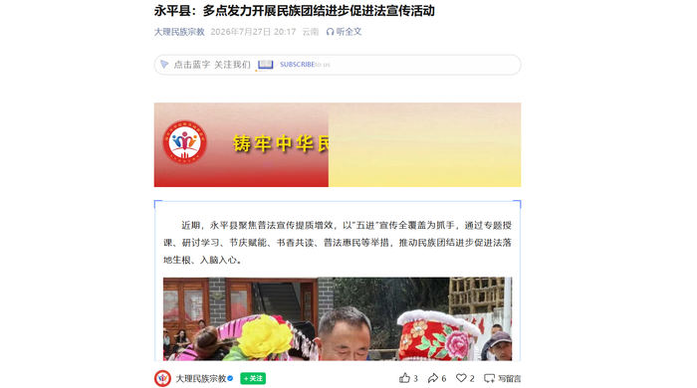 | 0 | 0 | 0 | 明确相关 | 官方信息 | 政策实施与普法 | 否 | 低 | 李梦颖 | 截图已嵌入工作簿；原始页面已打开核实；属公开政策实施或普法信息，不计入公众意见。
LMY-074 | 2026-08-06 | 2026-07-14 | 11 | 李梦颖 | 微信公众号 | 大理民族宗教 | 官方信息 | 大理州 | 云南省大理州 | 汉语 | 中华人民共和国民族团结进步促进法 | 大理州举办铸牢中华民族共同体意识专题培训班 | 培训系统学习促进法并提升干部能力。 |  | https://mp.weixin.qq.com/s/riFqFfwNbCqegjcrdmJhqw |  | 0 | 0 | 0 | 明确相关 | 官方信息 | 政策实施与普法 | 否 | 低 | 李梦颖 | 截图已嵌入工作簿；原始页面已打开核实；属公开政策实施或普法信息，不计入公众意见。
LMY-075 | 2026-08-06 | 2026-07-10 | 11 | 李梦颖 | 微信公众号 | 大理民族宗教 | 官方信息 | 洱源县 | 云南省大理州 | 汉语 | 中华人民共和国民族团结进步促进法 | 洱源县举办2026年铸牢中华民族共同体意识暨统一战线成员能力素质提升培训班 | 培训内容明确包括促进法学习贯彻。 |  | https://mp.weixin.qq.com/s/OgjIhJfJL3xw7KnXbrfM7Q |  | 0 | 0 | 0 | 明确相关 | 官方信息 | 政策实施与普法 | 否 | 低 | 李梦颖 | 截图已嵌入工作簿；原始页面已打开核实；属公开政策实施或普法信息，不计入公众意见。
LMY-076 | 2026-08-06 | 2026-07-30 | 11 | 李梦颖 | 微信公众号 | 大理民族宗教 | 官方信息 | 大理州 | 云南省大理州 | 汉语 | 中华人民共和国民族团结进步促进法 | 大理州开展民族团结进步创建进企业暨民贸民品贷款贴息政策业务培训 | 专题解读促进法和企业创建、贷款贴息政策。 |  | https://mp.weixin.qq.com/s/fQb4nH09mDjhmzO-hr8Fgg |  | 0 | 0 | 0 | 明确相关 | 官方信息 | 政策实施与普法 | 否 | 低 | 李梦颖 | 截图已嵌入工作簿；原始页面已打开核实；属公开政策实施或普法信息，不计入公众意见。
LMY-077 | 2026-08-06 | 2026-08-04 | 11 | 李梦颖 | 微信公众号 | 大理融媒 | 官方信息 | 漾濞县 | 云南省大理州 | 汉语 | 中华人民共和国民族团结进步促进法 | 大理火把节最全攻略！这些地方最“火” | 活动内容包括宣读促进法学习贯彻倡议书。 |  | https://mp.weixin.qq.com/s/LJ37LzVrtdkRbCvcslO85g |  | 0 | 0 | 0 | 明确相关 | 官方信息 | 政策实施与普法 | 否 | 低 | 李梦颖 | 截图已嵌入工作簿；原始页面已打开核实；属公开政策实施或普法信息，不计入公众意见。
LMY-078 | 2026-08-06 | 2026-07-21 | 11 | 李梦颖 | 微信公众号 | 德宏政务 | 官方信息 | 德宏州 | 云南省德宏州 | 汉语 | 中华人民共和国民族团结进步促进法 | 国家民委民族团结进步促进法示范宣讲在德宏举行 | 国家民委宣讲团在德宏开展宣讲。 |  | https://mp.weixin.qq.com/s/AwXLTgXzuUNSAjIC9_OwpA |  | 0 | 0 | 0 | 明确相关 | 官方信息 | 政策实施与普法 | 否 | 低 | 李梦颖 | 截图已嵌入工作簿；原始页面已打开核实；属公开政策实施或普法信息，不计入公众意见。
LMY-079 | 2026-08-06 | 2026-07-06 | 11 | 李梦颖 | 微信公众号 | 迪庆发布 | 官方信息 | 迪庆州 | 云南省迪庆州 | 汉语 | 中华人民共和国民族团结进步促进法 | 依法护航民族团结 多维赋能交融共进 | 报道促进法正式施行后迪庆州分层分类学习宣传和实践创建。 |  | https://mp.weixin.qq.com/s/QU-XlesB2iDWDi7PonrHvw |  | 0 | 0 | 0 | 明确相关 | 官方信息 | 政策实施与普法 | 否 | 低 | 李梦颖 | 截图已嵌入工作簿；原始页面已打开核实；属公开政策实施或普法信息，不计入公众意见。
LMY-080 | 2026-08-06 | 2026-07-22 | 11 | 李梦颖 | 微信公众号 | 迪庆发布 | 官方信息 | 迪庆州 | 云南省迪庆州 | 汉语 | 中华人民共和国民族团结进步促进法 | 国家民委民族团结进步促进法示范宣讲在迪庆州举行 | 报道示范宣讲并提出落实要求。 |  | https://mp.weixin.qq.com/s/NZs3U-tr82h55s6-HxUVPg |  | 0 | 0 | 0 | 明确相关 | 官方信息 | 政策实施与普法 | 否 | 低 | 李梦颖 | 截图已嵌入工作簿；原始页面已打开核实；属公开政策实施或普法信息，不计入公众意见。
LMY-081 | 2026-08-06 | 2026-07-06 | 11 | 李梦颖 | 微信公众号 | 迪庆州人民政府网 | 官方信息 | 迪庆州 | 云南省迪庆州 | 汉语 | 中华人民共和国民族团结进步促进法 | 依法护航民族团结 多维赋能交融共进 | 政府公众号报道促进法在迪庆州落地。 |  | https://mp.weixin.qq.com/s/jY22Jv3PW7zdUjrSiRvTAw |  | 0 | 0 | 0 | 明确相关 | 官方信息 | 政策实施与普法 | 否 | 低 | 李梦颖 | 截图已嵌入工作簿；原始页面已打开核实；属公开政策实施或普法信息，不计入公众意见。
LMY-082 | 2026-08-06 | 2026-07-23 | 11 | 李梦颖 | 微信公众号 | 迪庆州人民政府网 | 官方信息 | 迪庆州 | 云南省迪庆州 | 汉语 | 中华人民共和国民族团结进步促进法 | 国家民委民族团结进步促进法示范宣讲在迪庆州举行 | 政府公众号报道示范宣讲。 |  | https://mp.weixin.qq.com/s/MlDnxAZpD-xgeN9peCem1w |  | 0 | 0 | 0 | 明确相关 | 官方信息 | 政策实施与普法 | 否 | 低 | 李梦颖 | 截图已嵌入工作簿；原始页面已打开核实；属公开政策实施或普法信息，不计入公众意见。
LMY-083 | 2026-08-06 | 2026-07-07 | 11 | 李梦颖 | 微信公众号 | 迪庆州人民政府网 | 官方信息 | 迪庆州 | 云南省迪庆州 | 汉语 | 中华人民共和国民族团结进步促进法 | 绘好世界的“香格里拉”新时代蓝图 | 新闻发布会内容明确将促进法学习宣传贯彻纳入工作基础。 |  | https://mp.weixin.qq.com/s/0-v9UZEuh2KjwIcZwR_DiA |  | 0 | 0 | 0 | 明确相关 | 官方信息 | 政策实施与普法 | 否 | 低 | 李梦颖 | 截图已嵌入工作簿；原始页面已打开核实；属公开政策实施或普法信息，不计入公众意见。
LMY-084 | 2026-08-06 | 2026-07-30 | 11 | 李梦颖 | 微信公众号 | 迪庆州人民政府网 | 官方信息 | 迪庆州 | 云南省迪庆州 | 汉语 | 中华人民共和国民族团结进步促进法 | 州委全面依法治州委员会第八次会议召开 | 会议要求抓好促进法贯彻实施。 |  | https://mp.weixin.qq.com/s/OsN1brOFZrd-IhpHfhzuCA |  | 0 | 0 | 0 | 明确相关 | 官方信息 | 政策实施与普法 | 否 | 低 | 李梦颖 | 截图已嵌入工作簿；原始页面已打开核实；属公开政策实施或普法信息，不计入公众意见。
LMY-085 | 2026-08-06 | 2026-07-17 | 11 | 李梦颖 | 抖音 | 香格里拉融媒体 | 官方信息 | 迪庆州 | 云南省迪庆州香格里拉市 | 汉语、藏文 | 中华人民共和国民族团结进步促进法 | 双语普法｜解读促进法，共筑雪域同心家园 | 汉藏双语解读促进法。 |  | https://v.douyin.com/FSd8aIUvgyg/ |  | 0 | 0 | 0 | 明确相关 | 官方信息 | 政策实施与普法 | 是 | 低 | 李梦颖 | 截图已嵌入工作簿；原始视频已核实为汉藏双语，画面含藏文和汉文信息；中文内容可核，藏文译文准确性待藏语人员复核，不据机器翻译判断态度。
LMY-086 | 2026-08-06 | 2026-07-28 | 11 | 李梦颖 | 抖音 | 梅里视界 | 官方信息 | 迪庆州 | 云南省迪庆州德钦县 | 汉语 | 中华人民共和国民族团结进步促进法 | 普法进雪域｜贯彻促进法，凝聚民族奋进力量（二） | 雪域地区促进法普法视频。 |  | https://v.douyin.com/V-1OdPS6QvU/ |  | 0 | 0 | 0 | 明确相关 | 官方信息 | 政策实施与普法 | 否 | 低 | 李梦颖 | 截图已嵌入工作簿；原始页面已打开核实；属公开政策实施或普法信息，不计入公众意见。
LMY-087 | 2026-08-06 | 2026-07-04 | 11 | 李梦颖 | 抖音 | 彩云红河谷 | 官方信息 | 普洱/西盟 | 云南省普洱市西盟县 | 汉语 | 中华人民共和国民族团结进步促进法 | 法润同心 石榴花开 学习宣传促进法公益广告 | 面向普洱、西盟发布促进法公益广告。 |  | https://v.douyin.com/SoWJw-M3Npw/ |  | 0 | 0 | 0 | 明确相关 | 官方信息 | 政策实施与普法 | 否 | 低 | 李梦颖 | 截图已嵌入工作簿；原始页面已打开核实；属公开政策实施或普法信息，不计入公众意见。

